Лист1
ИКССР-1.07
 | Размер 6,15 х 3,89 х 3,43 м
 | 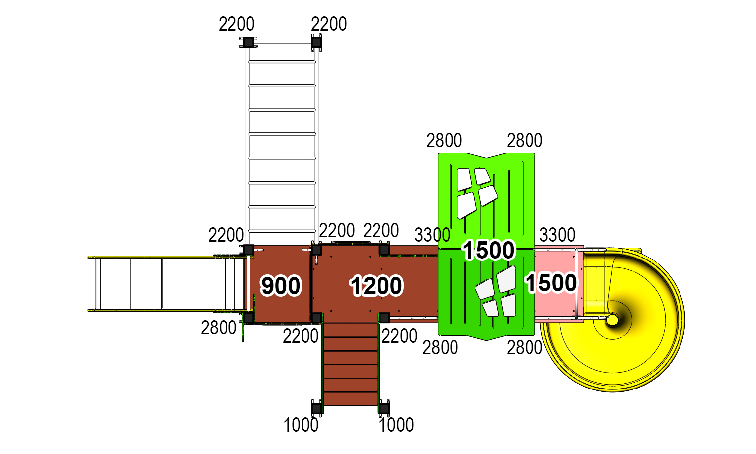 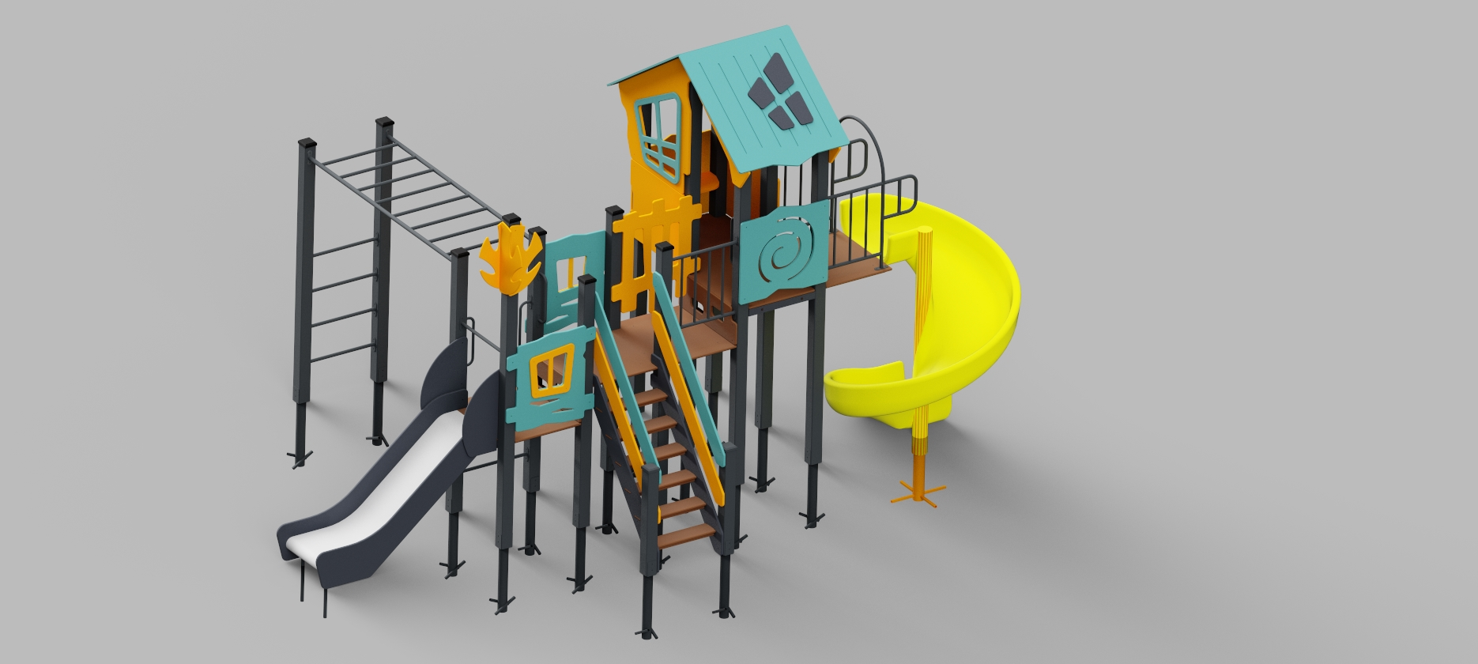 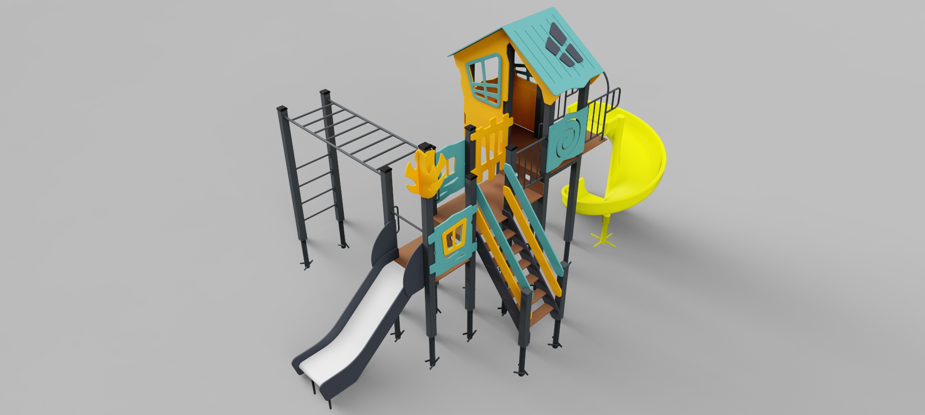

 | № п/п | Артикул | Наименование | Входящие | Кол-во | Изображение | цвет | Длина, м | Ширина, м | Высота, м | Объем, м3 | Объем всего | Метизы крепления на 1 комплектующую | Заглушка м8-10 (крепеж к столбу) (на 1 комплектующую) | всего м8-10 | Заглушка м6 (крепеж фанеры между собой) | всего м6
 | СТОЛБЫ
 | 1 | 0004ДБ | Столб (брус 100х100) 1000 мм |  | 2 |  | 7024 | 1 | 0.1 | 0.1 | 0.008 | 0.016
 | 2 | 0026ДБ | Столб (брус 100х100) 2200 мм |  | 7 |  | 7024 | 2.2 | 0.1 | 0.1 | 0.018 | 0.125
 | 3 | 0030ДБ | Столб (брус 100х100) 2800 мм |  | 5 |  | 7024 | 2.8 | 0.1 | 0.1 | 0.028 | 0.140
 | 4 | 0035ДБ | Столб (брус 100х100) 3300 мм |  | 2 |  | 7024 | 3.3 | 0.1 | 0.1 | 0.033 | 0.066
 | 5 | 0013МП | Закладная для столба 100х100 |  | 16 |  | 7024 | 0.075 | 0.075 | 0.26 | 0.001 | 0.023 | Болт М10х120 - 2 шт., Шайба м10 увел. - 4 шт., Гайка М10 - 2 шт., Гровер 10 - 2 шт., | 4 | 64 |  | 0
 | ПЛОЩАДКИ |  |  |  |  |  |  |  |  |  |  | 0.000 |  |  | 0 |  | 0
 | 6 | 0003СБ | Площадка квадратная 800х800 мм (СБ) | 000017 0002ДБ 0003ДБ 0193МП | 1 |  | противоскользящая/8014 | 0.8 | 0.8 | 0.08 | 0.051 | 0.051 | Болт мебельный М8х180 - 4 шт. Шайба м8 увел.- 4 шт. Гайка м8 - 4 шт |  | 0 |  | 0
 | 7 | 0043СБ | Площадка 600х800 | 000184 0129ДБ 0003ДБ 0193МП | 1 |  | противоскользящая/8014 | 0.8 | 0.62 | 0.08 | 0.040 | 0.040 | Болт мебельный М8х180 - 4 шт. Шайба м8 увел.- 4 шт. Гайка м8 - 4 шт |  | 0 |  | 0
 | 8 | 0044СБ | Площадка двойная 1500х800 (СБ) | 000110 0074ДБ 0003ДБ 0193МП | 2 |  | противоскользящая/8014 | 1.51 | 1 | 0.08 | 0.121 | 0.242 | Болт мебельный М8х180 - 6 шт. Шайба м8 увел.- 6 шт. Гайка м8 - 6 шт |  | 0 |  | 0
 | L-1200 ЛЕСТНИЦА 1200 |  |  |  |  |  |  |  |  |  |  | 0.000 |  |  | 0 |  | 0
 | 9 | 000021 | Тетива лестницы 1200 |  | 2 |  | 7024 | 1.01 | 1.28 | 0.021 | 0.005 | 0.009 | Шуруп (глухарь) 8х80 - 4 шт. Шайба м8 увел. - 4шт. | 4 | 8 |  | 0
 | 10 | 000023 | Ступенька лесенки (600х140х18) |  | 6 |  | противоскользящая | 0.6 | 0.14 | 0.018 | 0.002 | 0.009 | Саморез по дереву 3.5х35 - 5 шт. |  | 0 |  | 0
 | 11 | 0006ДБ | Подступенок (доска 35х90х558) |  | 6 |  | 7024 | 0.035 | 0.09 | 0.558 | 0.002 | 0.011 | Шуруп (глухарь) 8х60 - 2 шт. Шайба м8 увел. - 2шт. |  | 0 | 2 | 12
 | 12 | 000022 | Перила лестницы 1200 |  | 2 |  | 5024 | 1.243 | 1.04 | 0.021 | 0.005 | 0.009 | Шуруп (глухарь) 8х80 - 4 шт. Шайба м8 увел. - 4шт. | 4 | 8 |  | 0
 | 13 | 000022 | Перила лестницы 1200 |  | 2 |  | 1037 | 1.243 | 1.04 | 0.021 | 0.005 | 0.009 | Шуруп (глухарь) 8х80 - 4 шт. Шайба м8 увел. - 4шт. | 4 | 8 |  | 0
 | 14 | 000186 | Пенель ступени ф.18х300х800 |  | 2 |  | противоскользящая | 0.8 | 0.3 | 0.018 | 0.004 | 0.009 | Шуруп (глухарь) 8х80 - 4 шт. Шайба м8 увел. - 4шт. | 4 | 8 |  | 0
 | ПАНЕЛИ |  |  |  |  |  |  |  |  |  |  | 0.000 |  |  | 0 |  | 0
 | 15 | 000161 | Панель Окно верхнее (994х1210х21 мм) |  | 2 |  | 1037 | 0.994 | 1.21 | 0.021 | 0.018 | 0.036 | Шуруп (глухарь) 8х80 - 5 шт. Шайба м8 увел. - 5 шт. | 5 | 10 |  | 0
 | 16 | 000157 | Накладка Рама окна (755х537х15 мм) |  | 2 |  | 5024 | 0.755 | 0.537 | 0.015 | 0.018 | 0.036 | Болт мебельный М6х55 - 4 шт. Шайба м8 увел. - 4 шт. Гайка м6 - 4 шт |  | 0 | 4 | 8
 | 17 |  | Накладка на крышу (вырез из рамы окна) |  | 2 |  | 7024 |  |  |  | 0.018 | 0.036 | Болт мебельный М6х55 - 4 шт. Шайба м8 увел. - 4 шт. Гайка м6 - 4 шт |  | 0 | 4 | 8
 | 18 | 000164 | Панель нижняя (800х650х21 мм) |  | 2 |  | 1037 | 0.8 | 0.65 | 0.021 | 0.018 | 0.036 | Шуруп (глухарь) 8х80 - 4 шт. Шайба м8 увел. - 4 шт. | 4 | 8 |  | 0
 | 19 | 000162 | Панель с вырезом для сидушки (800х748х21 мм) |  | 1 |  | 1037 | 0.8 | 0.748 | 0.021 | 0.018 | 0.018 | Шуруп (глухарь) 8х80 - 4 шт. Шайба м8 увел. - 4 шт. | 4 | 4 |  | 0
 | 20 | 000163 | Боковина крыши двойного домика (822х770х21 мм) |  | 2 |  | 1037 | 0.82 | 0.77 | 0.021 | 0.018 | 0.036 | Шуруп (глухарь) 8х80 - 2 шт. Шайба м8 увел. - 1 шт. | 2 | 4 |  | 0
 | 21 | 000158 | Крыша наклонная №1 (1150х1000х15 мм) |  | 1 |  | 5024 | 1.15 | 1 | 0.015 | 0.018 | 0.018 |  |  | 0 |  | 0
 | 22 | 000159 | Крыша наклонная №2 (1200х1000х15 мм) |  | 1 |  | 5024 | 1.2 | 1 | 0.015 | 0.018 | 0.018 |  |  | 0 |  | 0
 | 23 | 000190 | Панель Окошко простое (800х797х21 мм) |  | 2 |  | 5024 | 0.8 | 0.797 | 0.021 | 0.018 | 0.036 | Шуруп (глухарь) 8х80 - 4 шт. Шайба м8 увел. - 4 шт. | 4 | 8 |  | 0
 | 24 | 000160 | Панель Спираль (800х748х21 мм) |  | 1 |  | 5024 | 0.8 | 0.748 | 0.021 | 0.009 | 0.009 | Шуруп (глухарь) 8х80 - 4 шт. Шайба м8 увел. - 4 шт. | 4 | 4 |  | 0
 | 25 | 000187 | Панель кривой заборчик (800х950х21 мм) |  | 1 | 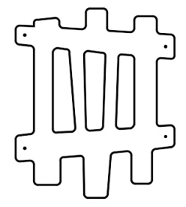 | 1037 | 0.8 | 0.95 | 0.021 | 0.018 | 0.018 | Шуруп (глухарь) 8х80 - 4 шт. Шайба м8 увел. - 4 шт. | 4 | 4 |  | 0
 | 26 | 000191 | Накладка на Панель Окошко простое (404х408х15 мм) |  | 2 |  | 1037 | 0.404 | 0.408 | 0.015 | 0.018 | 0.036 | Болт мебельный М6х55 - 4 шт. Шайба м8 увел. - 4 шт. Гайка м6 - 4 шт |  | 0 | 4 | 8
 | 27 | 000192 | Элемент дерево (290х600х15 мм) |  | 4 |  | 1037 | 0.29 | 0.6 | 0.015 | 0.018 | 0.072 | Шуруп (глухарь) 8х80 - 2 шт. Шайба м8 увел. - 1 шт. | 2 | 8 |  | 0
 | 28 | 000165 | Сидушка с пазом (620х268х21 мм) |  | 1 |  | 1037 | 0.62 | 0.268 | 0.021 | 0.018 | 0.018 |  |  | 0 |  | 0
 | 29 | 000039 | Подпорка сидушки (335х200х21 мм) |  | 1 |  | 7024 | 0.335 | 0.2 | 0.021 | 0.018 | 0.018 |  |  | 0 |  | 0
 | 30 | М-2.07.01 | Уголок крепления фанеры |  | 14 |  | 7024 |  |  |  | 0.018 | 0.253 | Болт мебельный М6х35 - 2 шт. Шайба м8 увел. - 2 шт. Гайка м6 - 2 шт |  | 0 | 2 | 28
 | МЕТАЛЛ |  |  |  |  |  |  |  |  |  |  | 0.000 |  |  | 0 |  | 0
 | 31 | 0020МП | Перекладина 600 |  | 7 |  | 7024 | 0.616 | 0.04 | 0.1 | 0.002 | 0.017 | Шуруп (глухарь) 8х80 - 4 шт. Шайба м8 увел. - 4 шт. | 4 | 28 |  | 0
 | 32 | 0023МП | Портал 600х700 H=1100 |  | 1 |  | 7024 | 0.6 | 0.73 | 1.1 | 0.482 | 0.482 | Шуруп (глухарь) 8х80 - 8 шт. Шайба м8 увел. - 8 шт. | 8 | 8 | 8 | 8
 | 33 | 0024МП | Ограждение 600х628 |  | 1 |  | 7024 | 0.62 | 0.16 | 0.72 | 0.071 | 0.071 | Шуруп (глухарь) 8х80 - 4 шт. Шайба м8 увел. - 4 шт. | 4 | 4 |  | 0
 | 34 | 0021МП | Ручка 450 |  | 4 |  | 7024 | 0.52 | 0.12 | 0.04 | 0.002 | 0.010 | Шуруп (глухарь) 8х80 - 4 шт. Шайба м8 увел. - 4 шт. | 4 | 16 |  | 0
 | 35 | 0040МП | Рукоход прямой |  | 1 | 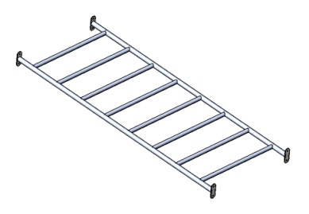 | 7024 | 2.04 | 0.75 | 0.1 | 0.153 | 0.153 | Шуруп (глухарь) 8х80 - 8 шт. Шайба м8 увел. - 8 шт. | 8 | 8 |  | 0
G-900 Горка 600х1700 H=900 |  |  |  |  |  |  |  |  |  |  |  | 0.000 |  |  | 0 | 0 | 0
 | 36 | 0006СБ | Горка 600х1700 H=900 | 000026 000027 000028 000016 0006МП 0007МП 0008МП 0016МП | 1 |  | 7024 |  | 1.7 | 1.9 | 0.000 | 0.000 | Шуруп (глухарь) 8х80 - 1 шт. Болт мебельный М6х45 - 1 шт. Шайба м8 увел. - 2 шт. Гайка м6 - 1 шт | 1 | 1 | 1 | 1
ПЛАСТИК |  |  |  |  |  |  |  |  |  |  |  | 0.000 |  |  | 0 |  | 0
 | 37 | 11.006.000 | Горка спиральная H=1500 |  | 1 |  | желтый | 2 | 1.5 | 1.5 | 4.500 | 4.500 |  | 3 | 3 |  | 0
 | 38 | 00.001.000 | Заглушка К4М6КС |  | 73 |  | Черный | 0.027 | 0.027 | 0.016 | 0.000 | 0.001 |  |  | 0 |  | 0
 | 39 | 00.002.000 | Заглушка К4М8КС |  | 210 |  | Черный | 0.036 | 0.036 | 0.023 | 0.000 | 0.006 |  |  | 0 |  | 0
 | 40 | 00.003.000 | Заглушка 100-100.11КК |  | 10 |  | Черный | 0.09 | 0.09 | 0.044 | 0.000 | 0.004 |  |  | 0 |  | 0
 |  |  |  |  |  |  |  |  |  |  |  |  |  |  | 214 |  | 73

